Sheet1


8900 | 1014
[[-99999999,-1000000,[3]],[-999999,-100000,[3]],[-99999,0,[3,1]],[1,99999,[1,2]],[100000,999999,[2]],[1000000,99999999,[2]]]
[[1,20,50],[2,100,5000],[3,100,5000]]
[[1,5,10],[2,10,200],[3,10,200]]
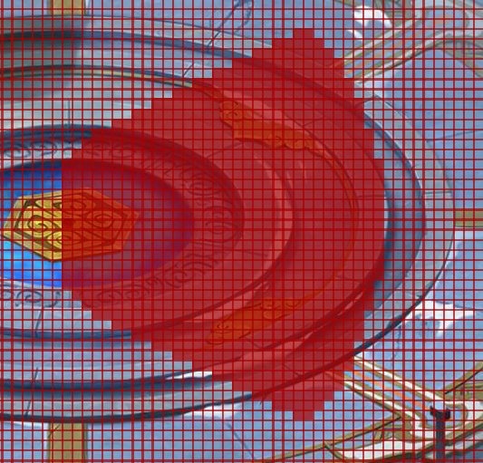
30
1
50
[50,200,2]
[10,40,2]
9500
[[-99999999,-1000000,[3]],[-999999,-100000,[3]],[-99999,0,[3,1]],[1,99999,[1,2]],[100000,999999,[2]],[1000000,99999999,[2]]]
[[1,20,50],[2,100,5000],[3,100,5000]]
[[1,2,10],[2,3,10],[3,3,10]]
30
1
50
[50,200,2]
[3,5,2]

[[1,10000,1,0],[2,10000,1,3],[3,10000,2,3]]
[[1,10000,1,0],[2,10000,1,3],[3,10000,2,3]]
[[1,10000,1,0],[2,10000,1,3],[3,10000,2,3]]
[[1,10000,1,0],[2,10000,1,3],[3,10000,2,3]]
[[1,10000,1,0],[2,10000,1,3],[3,10000,2,3]]
[[1,10000,1,0],[2,10000,1,3],[3,10000,2,3]]

[[1,10000,1,0],[2,10000,1,3],[3,10000,2,3]]
[[1,10000,1,0],[2,10000,1,3],[3,10000,2,3]]
[[1,10000,1,0],[2,10000,1,3],[3,10000,2,3]]
[[1,10000,1,0],[2,10000,1,3],[3,10000,2,3]]
[[1,10000,1,0],[2,10000,1,3],[3,10000,2,3]]
[[1,10000,1,0],[2,10000,1,3],[3,10000,2,3]]

